収支
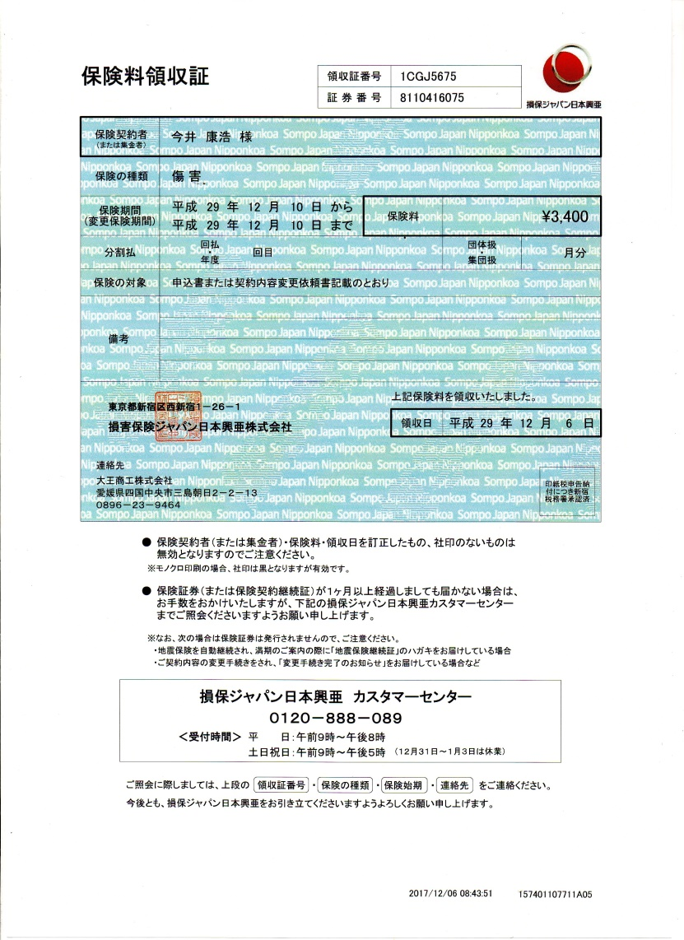
第６回会長杯 市内学生シングルス普及大会
H29年12月10日(日) 参加人数33名

＜収入＞
参加費 | 33名×1000円 |  | 33,000 円
 |  | 合計 | 33,000 円

＜支出＞
保険 | 34名×100円 |  | 3,400 円 | 未
シャトル | 10本×3480円 |  | 34,800 円 | 協会支払い済み
賞品 |  |  | 2,634 円 | 未
体育館代 | 机2 椅子3込み |  | 2,470 円 | 未
 |  | 合計 | 43,304 円

 |  | （収入）－（支払）＝ | -10,304 円

支出の未の合計（今井請求金額）
3.400+2,634+2,470＝ |  | 8,504円

